Plano de Ação 5W2H
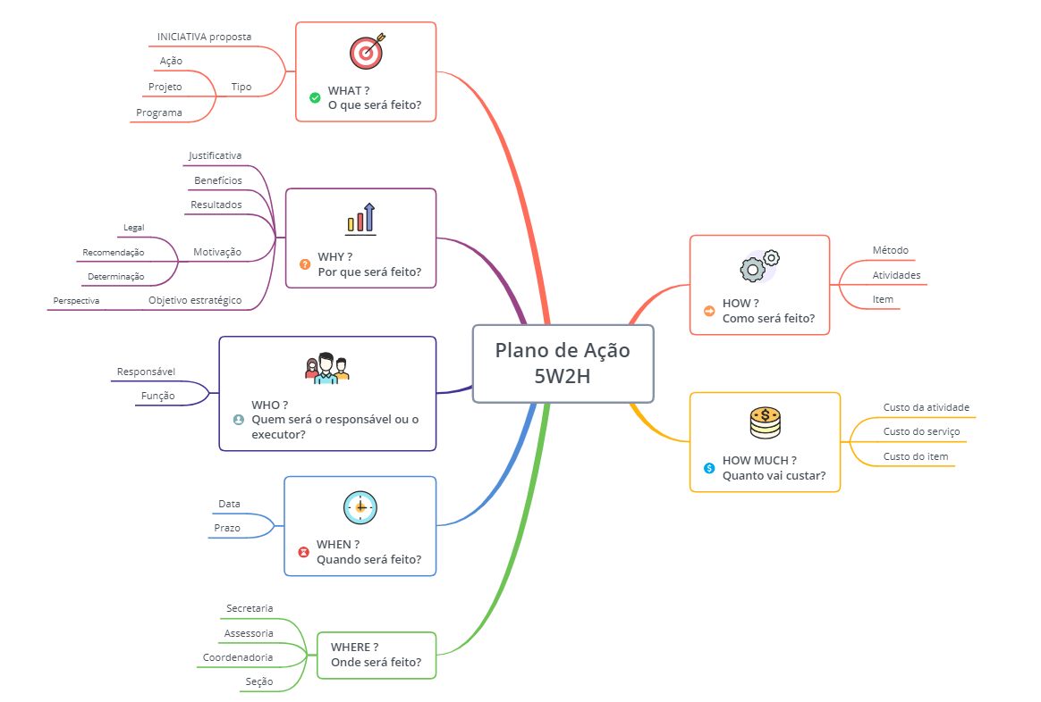
Unidade executora do Plano de Ação:
Nome do responsável pela Unidade: | Ramal: | e-mail:

